成本分析
應用奈米科技股份有限公司 |  |  |  |  |  |  |  |  |  |  |  |  | ANTS外型圖或客戶圖
成本分析單 |  |  |  |  |  |  |  |  |  |  |  |  | 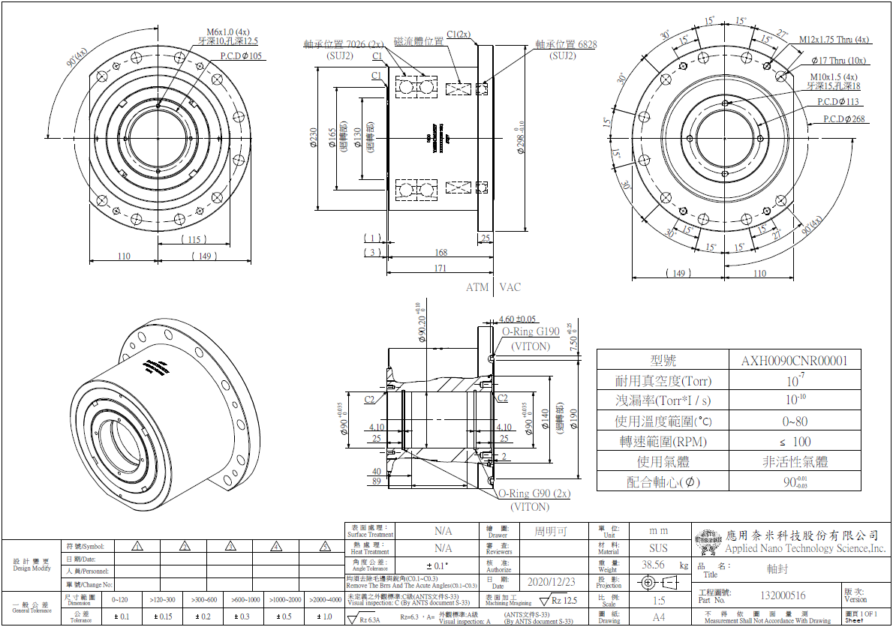
需求單號: |  | 202011260009 |  |  |  |  | 產品類別: | 軸封
客 戶: |  | 優貝克 |  |  |  |  | 產品料號: | 132000516
分析單號: |  | 11001003 |  |  |  |  | 產品名稱: | HFG090NHC01
分析日期: |  | 2020-12-21 |  |  |  |  | 數 量: | 1

項次 | 分類 |  |  |  |  |  | 金額(NTD) | 成本比例 |  | 備註
1 |  | 市購材料 |  |  |  |  | $35,606 | 32%
2 |  | 加工材料 |  |  |  |  | $64,685 | 59%
3 |  | 組裝、測試 |  |  |  |  | $8,500 | 8%
4 |  | 包裝(不含貨運) |  |  |  |  | $1,208 | 1%
5 |  | 其它 |  |  |  |  | $0
 |  |  |  |  |  |  | NTD |  | USD |  |  |  |  | 客戶料(圖)號: | 132000516
 |  | 成 本 |  |  | : |  | $109,999 |  | $3,666.64
 |  | 毛 利 | 30% |  | : |  | $43,498 |  | $1,449.94
 |  | 單 售 價 |  |  | : |  | $153,498 |  | $5,116.58
 |  | 總 售 價 |  |  | : |  | $153,498 |  | $5,116.58

 |  | 首次交期: |  | 60 |  | 天 | (繪圖+製作時間)
 |  | 交 期: |  | 60 |  | 天 | (製作時間)
 |  |  |  |  |  |  |  |  | 分析人員: |  | 葉文宇

 |  |  |  |  |  |  |  |  | 匯率(USD): |  |  | 30

作業說明
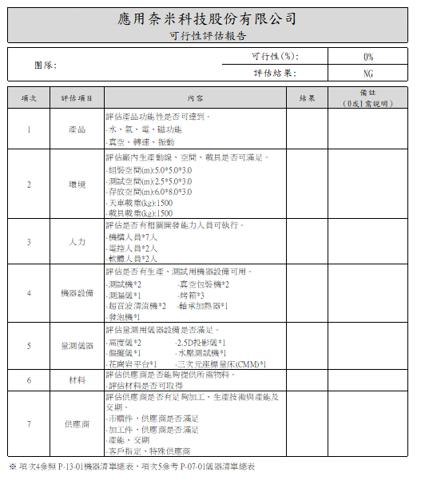
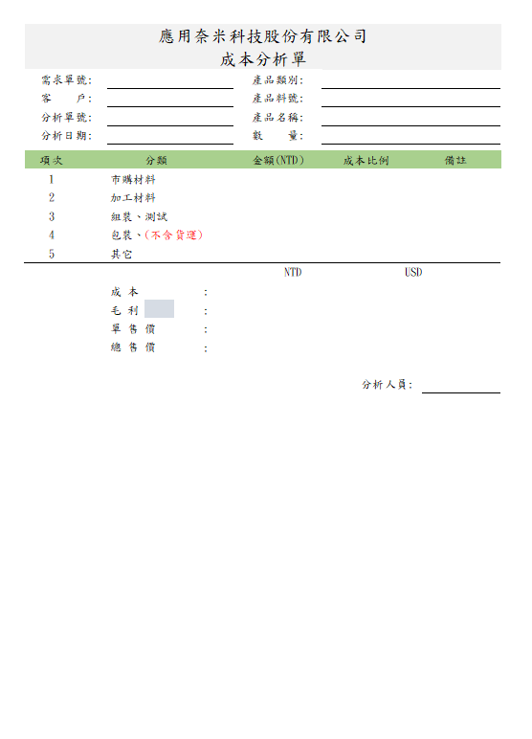

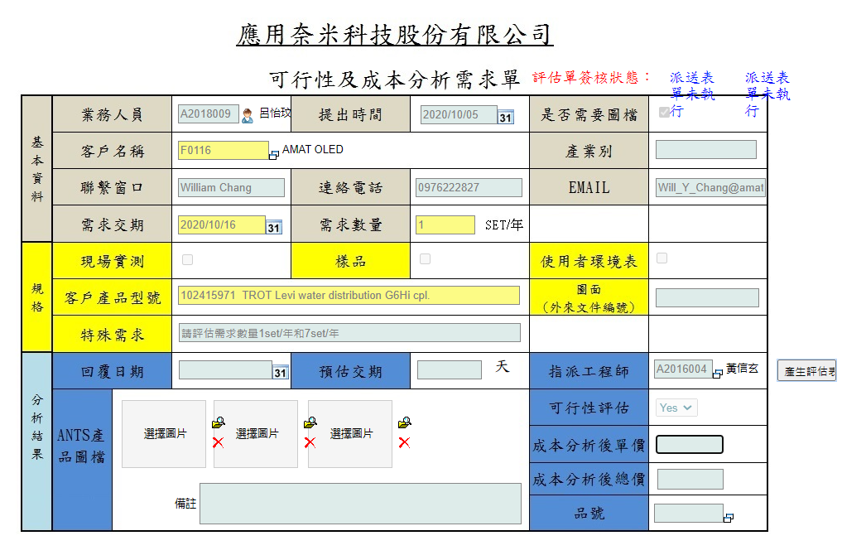
2020/10/6 可行性及成本分析單，當可行性及成本分析完成後，直接附加PDF至需求單上(如右圖所示)。 PDF內容:可行性(一頁)、成本分析(2頁)，如下圖所示

